COSTANTE DI WINKLER
1.DATI FONDAZIONE

1.1 Geometria fondazione
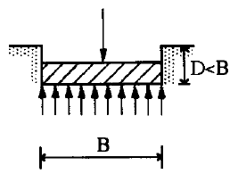

Lato corto | B | 3.00 m
Lato lungo | L | 2.00 m
Altezza del fondazione | H | 0.50 m
Affondamento della zattera, misurato rispetto al piano di posa | D | 1.00 m

1.2 Parametri geotecnici stimati

Sabbia e ghiaia compatta

Densità relativa | Dr | 0,7-1
Modulo elastico | E | 107100 kPa
Modulo edometrico | M | 91427 kPa
Coefficiente di Poisson | ν | 0.3
Costante di Winkler | Kw | 43 N/cm³

2.COMBINAZIONE

Approccio e combinazione utilizzata:

APPROCCIO 2 --- Combinazione (A1+M1+R3)

Condizione di verifica:

STATICA

 | AZIONI | A
 | γG1 | 1.30 | 0.90
 | γG2 | 1.50 | 0.00
 | γQk | 1.50 | 0.00

 | GEOTECNICA | M
 | Tan(ϕ'),k | 1.00
 | c',k | 1.00
 | cu,k | 1.00
 | ϒ,k | 1.00

 | RESISTENZE | R
 | capacità portante | 2.30

 | scorrimento | 1.10

